产品展示1
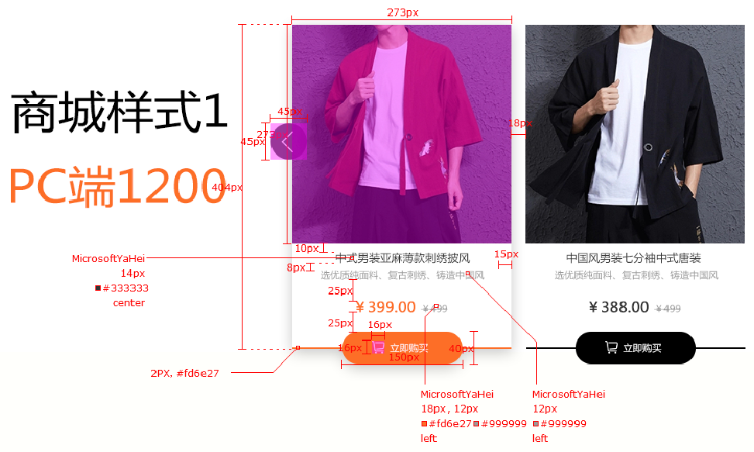
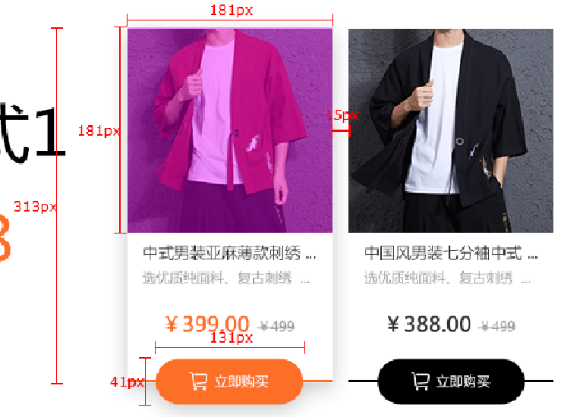
样式名称：传统产品展示样式
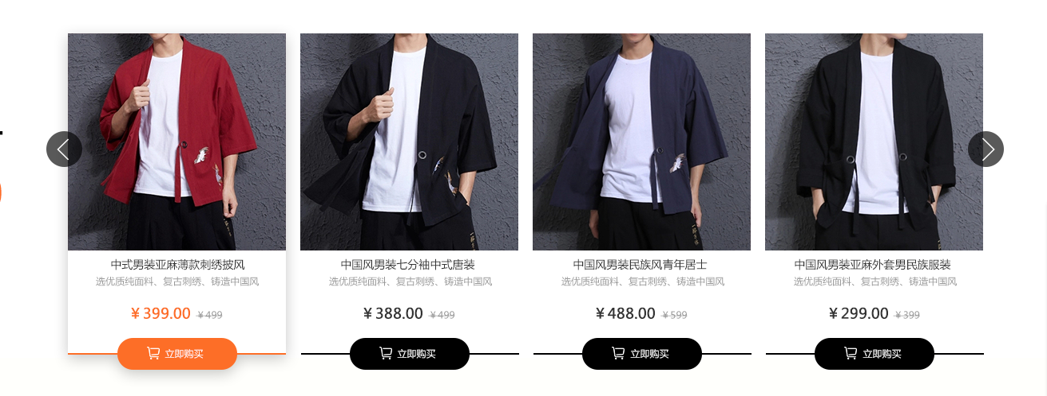 图片展示区域

序号 | 交互说明 |  | 备注 |  | 专有样式 | 默认 |  |  | 经过/选中
1 |  |  | 参考链接 |  | 产品项 | 背景 | bg color： | #fff | 背景 | bg color:#fff
2 | 鼠标悬停底增加投影效果，购物按钮自定义颜色 |  | 交互效果 |  |  | 下边框 | 2px solid #000 |  | 边框 | 2px solid #fd6e27
3 |  | 从右往左自动轮播，（按钮）左右切换效果
 |  |  |  |  | 标题 | 文本 | color:#333 |  | 文本 | color:#333
序号 | 属性 | 值 | 备注 |  |  |  | font-size:14px |  |  | font-size:14px
1 | 模块layout | 传统产品展示样式
2 | 色系 | 橙色（默认） |  |  | 描述 | 文本 | color:#999 |  | 文本 | color:#999
3 | 数据来源 | 全部/指定分类/指定产品 |  |  |  |  | font-size:12px |  |  | font-size:12px
4 | 产品类型 | 无
5 | 产品标签 | 无 |  |  | 价格 | 文本 | color:#333 |  | 文本 | color:#fd6e27
6 | 显示个数 | 12个 |  |  |  |  | font-size:18px |  |  | font-size:18px
7 | 显示列数 | PC：4个；横IPad：4个；IPad：4个；Phone ：2个
8 | 产品排序 | 时间/名称/销量/价格/产品排序 |  |  | 市场价 | 文本 | color:#999 |  | 文本 | color:#999
9 | 展示内容 | 图片，名称，描述，价格,市场价，按钮 |  |  |  |  | font-size:12px |  |  | font-size:12px
10 | 列表排序 | 显示/隐藏（默认）
11 | 高级筛选 | 无 |  |  | 购物按钮 | 文本 | color:#fff |  | 文本 | color:#fff
12 | 分页 | 加载更多/传统分页/隐藏（默认） |  |  |  | 背景 | bg color:#000 |  | 背景 | bg color:#fd6e27
13 | 跳转方式 | 当前页面/新建页面（默认） |  |  |  |  | font-size:12px |  |  | font-size:12px

序号 | 色系 | 默认 | 悬停/选中
1 | 红 | 价格切换红色 | 购物按钮背景为红色，下边框为红色，价格我红色，其他元素不变
2 | 粉 | 价格切换粉色 | 购物按钮背景为粉色，下边框为粉色，价格我粉色，其他元素不变
3 | 橙 | 价格切换橙色 | 购物按钮背景为橙色，下边框为橙色，价格我橙色，其他元素不变
4 | 黄 | 价格切换黄色 | 购物按钮背景为黄色，下边框为黄色，价格我黄色，其他元素不变
5 | 绿 | 价格切换绿色 | 购物按钮背景为绿色，下边框为绿色，价格我绿色，其他元素不变
6 | 青 | 价格切换青色 | 购物按钮背景为青色，下边框为青色，价格我青色，其他元素不变
7 | 蓝 | 价格切换蓝色 | 购物按钮背景为蓝色，下边框为蓝色，价格我蓝色，其他元素不变
8 | 紫 | 价格切换紫色 | 购物按钮背景为紫色，下边框为紫色，价格我紫色，其他元素不变
9 | 棕 | 价格切换棕色 | 购物按钮背景为棕色，下边框为棕色，价格我棕色，其他元素不变
10 | 黑 | 价格切换黑色 | 购物按钮背景为黑色，下边框为黑色，价格我黑色，其他元素不变

标注图
 |  |  |  | 平板到移动端间距大小保持不变

产品展示2
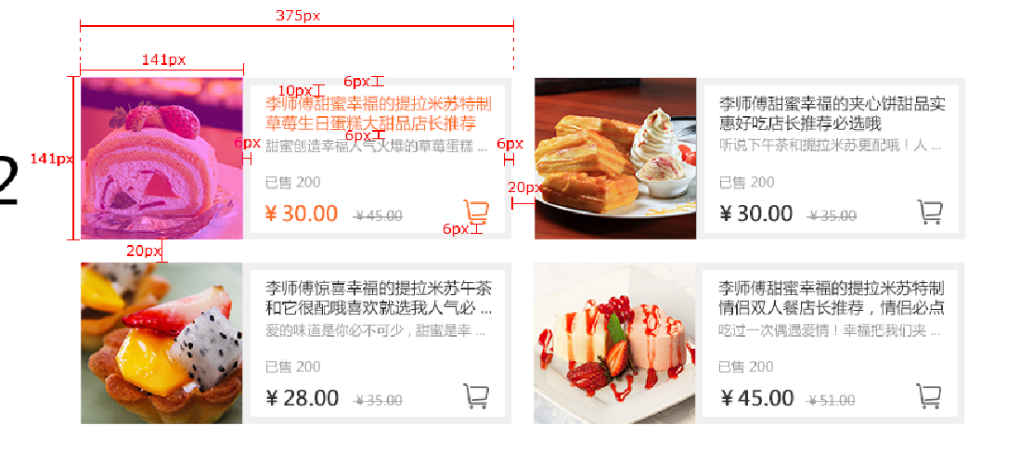
样式名称：主流型产品展示样式
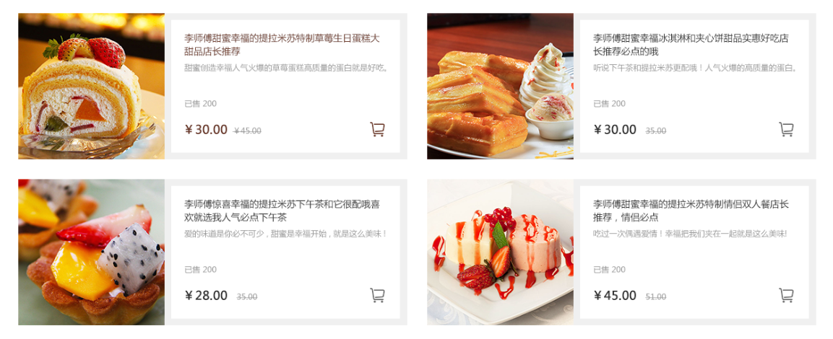 图片展示区域

序号 | 交互说明 |  | 备注 | 专有样式 | 默认 |  | 经过/选中
1 |  |  | 参考链接 | 产品项 | 背景 | bg color:#f0f0f0 | 背景 | bg color:#f0f0f0
2 | 鼠标经过标题，购物车变色自定义颜色，图片放大 |  | 交互效果

 |  |  |  | 标题 | 文本 | color:#333 | 文本 | color:#6b3a2b
序号 | 属性 | 值 | 备注 |  |  | font-size:14px |  | font-size:14px
1 | 模块layout | 主流型产品展示样式
2 | 色系 | 棕色（默认） |  | 描述 | 文本 | color:#999 | 文本 | color:#999
3 | 数据来源 | 全部/指定分类/指定产品 |  |  |  | font-size:12px |  | font-size:12px
4 | 产品类型 | 无
5 | 产品标签 | 无 |  | 价格 | 文本 | color:#333 | 文本 | color:#6b3a2b
6 | 显示个数 | 6个 |  |  |  | font-size:18px |  | font-size:18px
7 | 显示列数 | 无 | 代码决定PC：2个；横IPad：2个；IPad：2个；Phone ：1个
8 | 产品排序 | 时间/名称/销量/价格/产品排序 |  | 市场价 | 文本 | color:#999 | 文本 | color:#999
9 | 展示内容 | 图片，名称，描述，已售，价格,市场价，购物车 |  |  |  | font-size:12px |  | font-size:12px
10 | 列表排序 | 显示/隐藏（默认）
11 | 高级筛选 | 无 |  | 已售 | 文本 | color:#999 | 文本 | color:#999
12 | 分页 | 加载更多/传统分页/隐藏（默认） |  |  |  | font-size:12px |  | font-size:12px
13 | 跳转方式 | 当前页面/新建页面（默认）

 |  |  |  | 购物车按钮 | 图标 | color:#666 | 图标 | color:#666
序号 | 色系 | 默认 | 悬停/选中 |  |  | font-size:22px |  | font-size:22px
1 | 红 | 价格切换红色 | 标题文本为红色，购物车按钮图标为红色，图片放大，其他元素不变
2 | 粉 | 价格切换粉色 | 标题文本为粉色，购物车按钮图标为粉色，图片放大，其他元素不变 | 列表排序 | 文本 | color:#000 | 文本 | Color:#fff
3 | 橙 | 价格切换橙色 | 标题文本为橙色，购物车按钮图标为橙色，图片放大，其他元素不变 |  |  | font-size:14px
4 | 黄 | 价格切换黄色 | 标题文本为黄色，购物车按钮图标为黄色，图片放大，其他元素不变 |  |  |  |  | bg color：#6b3a2b
5 | 绿 | 价格切换绿色 | 标题文本为绿色，购物车按钮图标为绿色，图片放大，其他元素不变
6 | 青 | 价格切换青色 | 标题文本为青色，购物车按钮图标为青色，图片放大，其他元素不变
7 | 蓝 | 价格切换蓝色 | 标题文本为蓝色，购物车按钮图标为蓝色，图片放大，其他元素不变
8 | 紫 | 价格切换紫色 | 标题文本为紫色，购物车按钮图标为紫色，图片放大，其他元素不变
9 | 棕 | 价格切换棕色 | 标题文本为棕色，购物车按钮图标为棕色，图片放大，其他元素不变
10 | 黑 | 价格切换黑色 | 标题文本为黑色，购物车按钮图标为黑色，图片放大，其他元素不变

标注图

平板到移动端间距大小保持不变

